상품제안서
뮤스트 통통링 USB 메모리(8GB~64GB) | 상품코드: S22749

 |  |  |  |  |  |  | 02-713-8555 | www.synergygift.co.kr
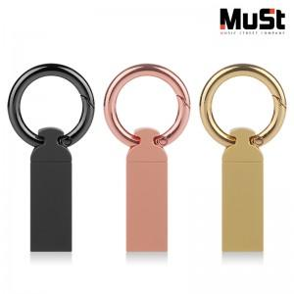

【상세/제작정보】

【인쇄/포장옵션】 | 레이저 / 포장지포장

【공급단가】 | 수량 | 50~ | 100~ | 500~ | 1,000~ | 2,000~
*VAT별도 | 8GB | 4,370원 | 4,270원 | 4,130원 | 3,930원 | 3,830원
 | 16GB | 4,600원 | 4,500원 | 4,360원 | 4,140원 | 4,040원
 | 32GB | 5,200원 | 5,080원 | 4,920원 | 4,680원 | 4,560원
 | 64GB | 5,670원 | 5,540원 | 5,360원 | 5,100원 | 4,970원

【상품 URL】 | https://www.synergygift.co.kr:443/src/goods_detail.php?gdno=22749

